Encuesta
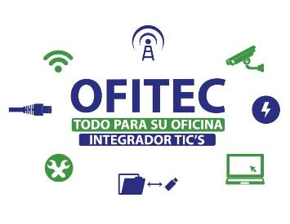

 |  | ENCUESTA DE SATISFACCIÓN

Proyecto
Empresa
Direccion
Telefono
Responsable Proyecto
Indice de Satisfaccion | 0%

Instrucciones: Escoge un valor del 1 al 5 donde 1 es Excelente, 2 Muy buena, 3 Buena, 4 Regular, 5 Pobre

1. Califique la calidad general de nuestros productos y servicios.

2. Califique nuestro nivel de comprensión de sus necesidades empresariales.

3. ¿Qué tan claras fueron nuestras comunicaciones con usted?

4. ¿Qué tan informado sobre nuestro progreso lo mantuvimos?

5. ¿Con qué nivel de eficacia cumplimos con los plazos?

6. ¿Cuáles son las probabilidades de que realice actividades comerciales con nosotros nuevamente en el futuro?

